GENERAL
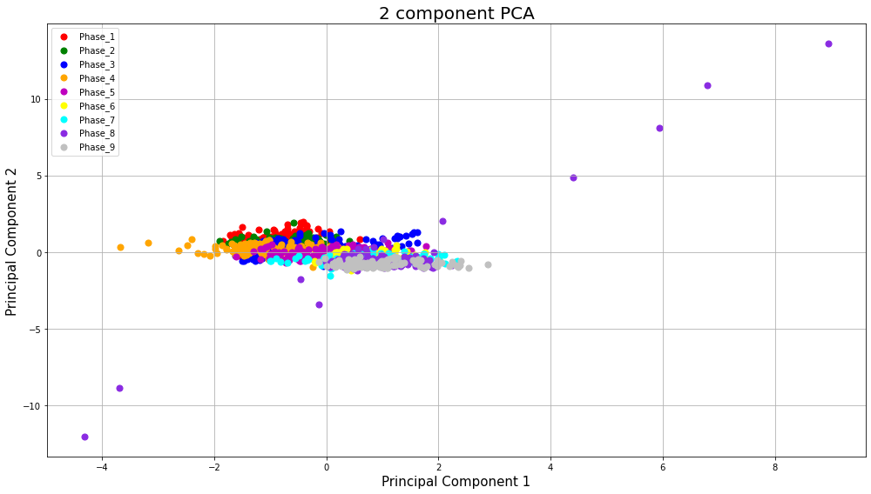
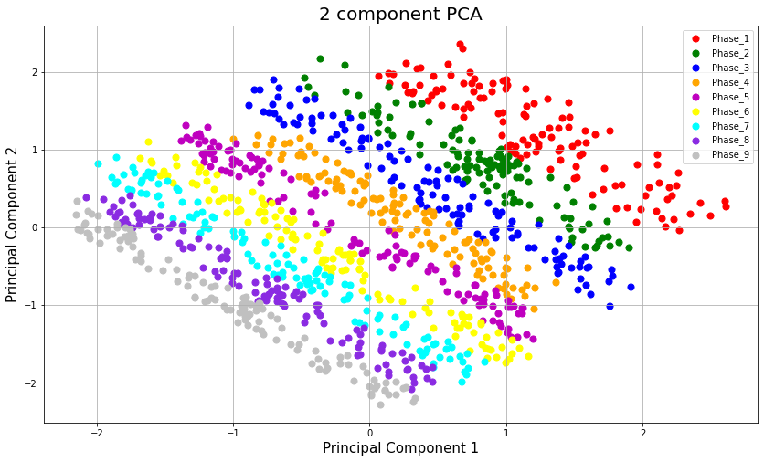
OVERALL RESULTS
Subject | Ph1 - Ph2 | Ph1 - Ph3 | Ph1 - Ph4 | Ph1 - Ph5 | Ph1 - Ph6 | Ph1 - Ph7 | Ph1 - Ph8 | Ph1 - Ph9 | Ph8 - Ph9 | RSI | AF
CASO_1 PRETEST | 1.9185261297 | 2.0135861328 | 1.4699176141 | 3.6074648918 | 3.7497323436 | 1.5483272171 | 1.1562956578 | 1.0437136795 | 1.0549928695 | 0.12377405088 | 0.26460099589
CASO_1 POSTEST | 1.2189543198 | 1.3587233689 | 1.5437979175 | 1.3679787799 | 1.7558157979 | 1.2679780917 | 1.9726684876 | 1.1152191778 | 2.7786651821 | 0.32599902386 | 0.1254504902 | SampleMin | 0.37056484626 | LOWEST AF
CASO_2 PRETEST | 1.5348844234 | 2.4120180006 | 3.4854867501 | 2.6814402781 | 1.3221971412 | 1.5510484851 | 2.3297229237 | 3.579992575 | 1.5355175723 | 0.18015025089 | 0.25130976015 | SampleMax | 13.141369
CASO_2 POSTEST | 2.9059694613 | 2.8964121755 | 4.1517902886 | 2.0933071689 | 1.5019906788 | 1.4083534122 | 3.5720535159 | 2.3267753075 | 1.2636157297 | 0.14825013718 | 0.29608358227 | SampleDif | 12.770804154
CASO_3 PRETEST | 1.1456334714 | 2.0719756122 | 2.530162831 | 2.6770582777 | 1.9257141492 | 1.0383692858 | 0.89360065426 | 1.1954059253 | 1.8504974773 | 0.21710437628 | 0.18060674988
CASO_3 POSTEST | 1.7452906335 | 1.4870023398 | 2.6738289023 | 3.2532254014 | 2.942801028 | 1.3089270132 | 2.5467484345 | 1.4989335699 | 3.1461818826 | 0.36911688002 | 0.22572271256 | TRUE | 25
CASO_4 PRETEST | 1.8471880365 | 2.6885860816 | 0.9609425562 | 1.0918907388 | 3.4638588685 | 3.1033529187 | 1.1399564527 | 1.3550265484 | 1.1566648309 | 0.13570242584 | 0.2422160723 | FALSE | 13
CASO_4 POSTEST | 2.2516792888 | 1.7404552263 | 2.4283160218 | 1.5373383844 | 1.1907697666 | 1.5286670776 | 1.4903687086 | 1.1288582258 | 0.95196905554 | 0.11168707365 | 0.1611293346 |  |  | LOWEST RSI
CASO_5 PRETEST | 1.3981605295 | 3.6809091962 | 2.6533744037 | 1.4675412245 | 2.1316159931 | 2.3263373433 | 3.484086466 | 2.6009570694 | 3.2497233148 | 0.38126458534 | 0.25921189536
CASO_5 POSTEST | 2.3349529835 | 2.4638669023 | 1.9068125898 | 3.2162075457 | 1.6028010927 | 1.2984077924 | 3.4677434589 | 1.5924783297 | 3.4659355011 | 0.40663106783 | 0.24252024973
CASO_6 PRETEST | 2.7020641268 | 3.193350306 | 1.7521829299 | 1.2128372969 | 1.4276693572 | 3.4206646039 | 2.153396791 | 2.6017294713 | 2.6021089349 | 0.30528506213 | 0.23883380568
PRE/POST TEST: TOLUCA
 | PRETEST | POSTEST
 | 0.12377405088 | 0.32599902386
 | 0.18015025089 | 0.14825013718
 | 0.21710437628 | 0.36911688002
 | 0.13570242584 | 0.11168707365
 | 0.38126458534 | 0.40663106783
 | 0.30528506213 | 0.27297783143
 | 0.26678470492 | 1
 | 0.18518986099 | 0.13437198906
 | 0.22071221298 | 0.27370157098
 | 0.1833724934 | 0.20101640124
 | 0.30977717178 | 0.222973216
 | 0.14788673831 | 0.16144316264
CASO_6 POSTEST | 2.1047519921 | 2.7668017738 | 2.4398877788 | 0.98039520461 | 3.1149861832 | 1.7591744848 | 3.171068513 | 1.6543866354 | 2.326737015 | 0.27297783143 | 0.21928953205
CASO_7 PRETEST | 3.0522169057 | 1.3089023227 | 1.5562298966 | 2.7443169507 | 3.452801551 | 1.3494288434 | 2.1366477945 | 1.2500485338 | 2.2739496637 | 0.26678470492 | 0.24135024448
CASO_7 POSTEST | 2.2400937849 | 3.1740252037 | 1.1065547703 | 2.5683915537 | 2.407466102 | 1.3214197299 | 8.2115909203 | 3.5493814454 | 8.5235383504 | 1 | 0.61398060605 |  |  | HIGHEST RSI
CASO_8 PRETEST | 2.0650351522 | 0.79329147015 | 0.7243704909 | 0.38861177592 | 1.6303960528 | 2.5263074987 | 0.37056484626 | 1.207908036 | 1.5784728823 | 0.18518986099 | 0.16880242047
CASO_8 POSTEST | 2.0217694274 | 2.6321862301 | 1.0870024507 | 3.4115870081 | 3.3619125557 | 2.6902001067 | 1.6101723994 | 1.3886770037 | 1.145324802 | 0.13437198906 | 0.23812299721
CASO_9 PRETEST | 2.1019524391 | 2.5854452435 | 1.1897515117 | 2.8592131332 | 1.5461190801 | 3.2286693042 | 1.6992625315 | 2.0802119226 | 1.8812490118 | 0.22071221298 | 0.22379988163
CASO_9 POSTEST | 2.5539683192 | 2.9794832239 | 1.4070973793 | 1.4391361676 | 3.414325705 | 1.2263347416 | 2.9797782919 | 2.1186677376 | 2.3329058368 | 0.27370157098 | 0.23833744705
CASO_10 PRETEST | 2.7825649996 | 3.7895415288 | 4.2956509299 | 1.0285124654 | 1.7096740373 | 2.6314250572 | 1.529919444 | 2.2475561136 | 1.5629824799 | 0.1833724934 | 0.30734838906
CASO_10 POSTEST | 2.4897902839 | 1.7766178238 | 1.1568594894 | 2.4094737216 | 3.1273472872 | 1.226620917 | 1.2974697239 | 2.2077960009 | 1.7133710051 | 0.20101640124 | 0.21586600247
CASO_11 PRETEST | 2.414245287 | 2.3960528947 | 2.7725515357 | 1.7762419141 | 1.2354518342 | 1.5521296301 | 1.4926671365 | 3.304654418 | 2.6403976037 | 0.30977717178 | 0.22974978995
CASO_11 POSTEST | 1.5400974617 | 4.1553365046 | 2.7680359399 | 0.96200824811 | 1.0244081862 | 2.0518078458 | 0.97710093282 | 1.1476699471 | 1.9005207577 | 0.222973216 | 0.29636126377
CASO_12 PRETEST | 2.4992869524 | 1.7054998571 | 2.3847570984 | 1.0793255949 | 2.0309294602 | 0.85342092385 | 1.2412592566 | 1.3305794068 | 1.2605182855 | 0.14788673831 | 0.16668661429
CASO_12 POSTEST | 3.1044159994 | 2.452108853 | 2.0573071119 | 1.2455611066 | 1.4868456013 | 2.6426866791 | 1.1400333062 | 1.3443317461 | 1.3760669881 | 0.16144316264 | 0.21407039997 | 7 de 12
CASO_13 PRETEST | 2.8821559627 | 3.2236765214 | 1.9048049321 | 1.3809095242 | 1.951612747 | 2.5338701662 | 3.1258779306 | 1.2249743355 | 2.9712036561 | 0.3485880551 | 0.22340892874
CASO_13 POSTEST | 3.7998520162 | 1.78468532 | 3.2610443063 | 2.7876813418 | 2.0714018644 | 1.0707803112 | 2.2944358774 | 2.9590362428 | 1.0187224301 | 0.11951872429 | 0.26852554691
CASO_14 PRETEST | 2.2948695441 | 2.306918176 | 2.9201650433 | 3.2444359876 | 1.1347006625 | 2.1133766935 | 1.4490038028 | 0.89462757244 | 1.1369895294 | 0.13339407681 | 0.22503446978
CASO_14 POSTEST | 3.162269968 | 2.0232570334 | 4.0343880384 | 1.3212301172 | 3.312252428 | 1.2050924503 | 3.0392941398 | 2.7551510343 | 3.947313171 | 0.46310733979 | 0.28689056288
CASO_15 PRETEST | 2.149904977 | 2.2948394351 | 3.5889218658 | 1.9090586551 | 1.2370945936 | 1.2894779867 | 3.2227773889 | 2.4690866992 | 1.3764645561 | 0.16148980617 | 0.2520089558
CASO_15 POSTEST | 3.2185987074 | 3.0672731133 | 1.5525955797 | 2.4650702015 | 3.0425107822 | 3.5870075479 | 1.7902361741 | 1.5114109404 | 1.4649132923 | 0.17186680368 | 0.25185905781
CASO_16 PRETEST | 3.885525499 | 1.9437015053 | 3.3772930367 | 3.6359741035 | 2.4943921013 | 1.6377525574 | 2.4357108338 | 3.017092996 | 1.6928795999 | 0.19861230517 | 0.27523408944
CASO_16 POSTEST | 3.0340305389 | 1.6789478829 | 1.7063722448 | 3.4402200826 | 3.1807897041 | 2.9819954491 | 1.6545640314 | 1.4535529913 | 3.056364705 | 0.35857933399 | 0.24036507016
CASO_17 PRETEST | 3.2136882168 | 1.0493820835 | 1.347413069 | 1.9708971981 | 2.3600589176 | 2.5542796691 | 1.1048389358 | 2.3936313145 | 2.3117228837 | 0.27121634099 | 0.22262680848
CASO_17 POSTEST | 2.1626021852 | 1.1020910324 | 1.5717768242 | 1.2529169139 | 1.5313938674 | 1.137819422 | 1.9760643172 | 2.4098073783 | 1.7035923296 | 0.19986914584 | 0.15968004109
CASO_18 PRETEST | 2.3532920051 | 1.9976253358 | 3.4912756593 | 0.96589331991 | 3.4940595913 | 1.193486313 | 1.9548493966 | 2.2099998482 | 2.052645294 | 0.24082079644 | 0.24458089776
CASO_18 POSTEST | 1.1128484922 | 1.8074433858 | 13.141369 | 11.161526995 | 1.0564972953 | 0.92658151812 | 1.1936659875 | 6.6696908812 | 5.720610099 | 0.67115438024 | 1 |  |  | HIGHEST AF
CASO_19 PRETEST | 2.6894975462 | 1.0007941787 | 1.1251930689 | 1.8030267396 | 1.2557440236 | 2.1180126787 | 1.4845069168 | 1.7675502035 | 3.1342451029 | 0.36771643114 | 0.18158078944
CASO_19 POSTEST | 2.3429767568 | 3.5744097083 | 2.4185344058 | 1.6749952478 | 3.2648833512 | 1.418264557 | 3.1656053648 | 3.7723491994 | 4.3863135794 | 0.51461181954 | 0.26637197723
CASO_20 PRETEST | 2.6709891998 | 2.8708691384 | 1.8515847838 | 1.8270123007 | 1.6613126032 | 3.9033975255 | 3.7507786593 | 3.1196026982 | 1.4385978676 | 0.168779421 | 0.27663353355
CASO_20 POSTEST | 2.4259702193 | 2.4198757079 | 1.5054698523 | 1.3040106655 | 3.5393364196 | 2.6733906003 | 1.3208323516 | 2.9308367558 | 4.1893685403 | 0.49150580053 | 0.24812623663
CASO_21 PRETEST | 2.4193108641 | 1.6034355435 | 1.2167648644 | 1.2970420851 | 3.3650001727 | 6.6514992252 | 2.5828612805 | 1.415984125 | 2.1748190487 | 0.25515448623 | 0.49181980268
CASO_21 POSTEST | 2.4151141639 | 1.278607369 | 1.463626264 | 2.6405533441 | 2.3239700999 | 1.3600233895 | 2.9008718915 | 0.96902529298 | 2.5275632145 | 0.29653919659 | 0.19813216261
CASO_22 PRETEST | 3.7013772916 | 3.3189852235 | 4.3243645604 | 2.6623355321 | 1.744143367 | 3.172581294 | 1.6319307704 | 2.4747521093 | 3.1245242363 | 0.366575958 | 0.30959676983
PRE/POST TEST: MONTERREY
 | PRETEST | POSTEST
 | 0.3485880551 | 0.11951872429
 | 0.13339407681 | 0.46310733979
 | 0.16148980617 | 0.17186680368
 | 0.19861230517 | 0.35857933399
 | 0.27121634099 | 0.19986914584
 | 0.24082079644 | 0.67115438024
 | 0.36771643114 | 0.51461181954
 | 0.168779421 | 0.49150580053
 | 0.25515448623 | 0.29653919659
 | 0.366575958 | 0.16410382469
 | 0.3877538523 | 0.32690935002
 | 0.33621038354 | 0.16897269929
 | 0.16466962608 | 0.41017623809
 | 0.58526095475 | 0.3241326575
 | 0.30056318435 | 0.27252980965
 | 0.2593018517 | 0.34280054515
 | 0.33486270695 | 0.38400397922
 | 0.19988047605 | 0.52590682787
CASO_22 POSTEST | 2.3000530962 | 1.5417015064 | 2.2583386498 | 1.3677257674 | 1.3585212507 | 2.3914447762 | 1.1299916938 | 1.1532245754 | 1.3987452432 | 0.16410382469 | 0.15824218315
CASO_23 PRETEST | 1.5736777535 | 2.7925447211 | 1.8063419639 | 2.581077743 | 2.0571859245 | 1.8749954618 | 1.1097394604 | 2.2562770125 | 3.3050348306 | 0.3877538523 | 0.18964975468
CASO_23 POSTEST | 2.5931056728 | 3.0959535722 | 1.7433771525 | 2.7071394387 | 3.7448406634 | 1.7509305966 | 0.91161662598 | 3.5439665112 | 2.786424382 | 0.32690935002 | 0.2642179597
CASO_24 PRETEST | 2.1685153721 | 1.6824812948 | 1.5908420441 | 2.2644603056 | 1.1199722554 | 1.5795376433 | 2.2168854524 | 1.7542396205 | 2.8657020979 | 0.33621038354 | 0.14829884137
CASO_24 POSTEST | 2.131936728 | 1.4773444123 | 3.1422335724 | 1.1320942637 | 2.1582029609 | 3.4934496215 | 2.5056056986 | 1.6231770029 | 1.4402452825 | 0.16897269929 | 0.24453313492
CASO_25 PRETEST | 3.0103219334 | 2.0814611153 | 1.6209776831 | 1.6997152803 | 1.5190505652 | 3.5045981071 | 1.3805218909 | 1.3577133129 | 1.4035678731 | 0.16466962608 | 0.24540610153
CASO_25 POSTEST | 1.9134980276 | 0.99224740313 | 3.1398986444 | 2.9065994019 | 1.1772880061 | 2.053070603 | 1.5527443626 | 2.6900550935 | 3.4961528958 | 0.41017623809 | 0.21684881898
CASO_26 PRETEST | 2.4142410246 | 2.0022285638 | 1.2288423711 | 7.9873880234 | 1.1411529574 | 1.5193617634 | 1.9791807472 | 3.1615380421 | 4.9884941928 | 0.58526095475 | 0.59642471105
CASO_26 POSTEST | 1.0750394759 | 1.30671824 | 1.2498644752 | 1.4427558697 | 2.3339644385 | 1.1089232162 | 1.5305266431 | 2.1448989772 | 2.7627571368 | 0.3241326575 | 0.15374126551
CASO_27 PRETEST | 1.7952497444 | 0.95576567382 | 1.2131546864 | 1.4918972808 | 2.4579247633 | 1.2467957068 | 1.4684673401 | 1.9603639653 | 2.5618618285 | 0.30056318435 | 0.16344780578
CASO_27 POSTEST | 0.9997646238 | 2.0712448156 | 1.2689369448 | 2.1903941892 | 1.2941085889 | 2.1253098087 | 1.3899878933 | 2.6047349171 | 2.3229182842 | 0.27252980965 | 0.17494357004
CASO_28 PRETEST | 2.6064496056 | 3.2383848568 | 2.0958575313 | 1.270578272 | 2.0997531286 | 3.369514541 | 1.2307451765 | 1.1846384787 | 2.2101692773 | 0.2593018517 | 0.23482857138
CASO_28 POSTEST | 1.0222129377 | 1.395748042 | 2.6602954655 | 2.4837603217 | 3.4562486757 | 1.2137765365 | 2.9475837231 | 1.0325060935 | 2.9218735931 | 0.34280054515 | 0.24162016677
CASO_29 PRETEST | 2.151685265 | 2.701000615 | 3.340456641 | 1.5061682456 | 1.3405033023 | 1.1380894057 | 2.9212798329 | 2.3728649946 | 2.8542151248 | 0.33486270695 | 0.23255323306
CASO_29 POSTEST | 1.1662786124 | 1.3062699778 | 1.3027224841 | 1.3093131836 | 2.7997804995 | 1.2785757512 | 3.0605551403 | 1.2451201555 | 3.2730726436 | 0.38400397922 | 0.2106359366
CASO_30 PRETEST | 2.5243066894 | 2.2644225113 | 1.2664548335 | 1.2778441853 | 2.8324713404 | 2.2579325015 | 1.3120427424 | 1.7340397133 | 1.7036889032 | 0.19988047605 | 0.1927761529
CASO_30 POSTEST | 1.5705268516 | 2.6980356301 | 2.0429697422 | 1.0982487248 | 2.7745261217 | 1.2921021029 | 1.1529613802 | 3.3769218057 | 4.4825870161 | 0.52590682787 | 0.2354085869
CASO_31 PRETEST | 2.3997563643 | 2.6442535973 | 2.382189359 | 1.3699891955 | 1.3431584994 | 3.2996357321 | 1.1992614085 | 2.0089260891 | 1.4325021503 | 0.16806425822 | 0.22935680874
CASO_31 POSTEST | 2.8303592072 | 1.6473529427 | 2.4460943939 | 1.4891564293 | 3.1352889224 | 1.8868678811 | 1.5969862498 | 2.742843671 | 3.8848532875 | 0.45577941082 | 0.21648786113
CASO_32 PRETEST | 2.6707331257 | 2.2745129746 | 2.4322291729 | 2.4739435503 | 1.2132888995 | 1.4119843094 | 1.0645082172 | 1.1943027203 | 1.883429262 | 0.22096800467 | 0.18011146767
CASO_32 POSTEST | 3.5503518477 | 1.1359257578 | 1.1976519275 | 2.7532572254 | 1.6707821521 | 2.9814054704 | 2.3471269392 | 2.3782255188 | 2.3338278145 | 0.27380973941 | 0.24898878435
PRE/POST TEST: CCM
 | PRETEST | POSTEST
 | 0.16806425822 | 0.45577941082
 | 0.22096800467 | 0.27380973941
 | 0.2102519177 | 0.48097590189
 | 0.29926649895 | 0.22030001706
 | 0.16091456169 | 0.25376189769
 | 0.26874045148 | 0.28402998623
 | 0.14457057316 | 0.1690520803
 | 0.17297787229 | 0.2305454592
CASO_33 PRETEST | 1.0041753138 | 1.3436788079 | 1.4230977662 | 2.5647667069 | 2.2800366826 | 1.1099961848 | 1.2818000315 | 2.5076189257 | 1.7920902838 | 0.2102519177 | 0.1718139151
CASO_33 POSTEST | 1.3384063911 | 2.3078675039 | 1.5223697222 | 1.3344073709 | 2.7921627495 | 1.2153893232 | 2.6925314972 | 2.5657628764 | 4.0996165454 | 0.48097590189 | 0.18961984493
CASO_34 PRETEST | 2.316176749 | 1.5637837381 | 1.2671267729 | 2.6318719078 | 2.2715705205 | 1.1278757192 | 0.8669808526 | 1.7073713524 | 2.5508094808 | 0.29926649895 | 0.17706849422
CASO_34 POSTEST | 2.5716008287 | 1.2779992254 | 1.515566494 | 1.0531515915 | 2.2134520704 | 1.2596988843 | 1.6335631123 | 2.34430319 | 1.877735644 | 0.22030001706 | 0.17234905148
CASO_35 PRETEST | 1.2798613116 | 2.0575321958 | 1.5224845218 | 1.5202922911 | 2.8218882978 | 1.748301649 | 2.5575338371 | 1.2740169245 | 1.3715614377 | 0.16091456169 | 0.19194746251
CASO_35 POSTEST | 1.8550096244 | 3.585776955 | 3.643331088 | 2.9108415045 | 1.4320545243 | 2.7430595912 | 2.7016652914 | 2.2822066966 | 2.1629492668 | 0.25376189769 | 0.25626939403
CASO_36 PRETEST | 2.9084496329 | 2.7634361656 | 2.851272354 | 3.9708672493 | 2.9209436525 | 1.6270010726 | 1.6015103761 | 3.8483784102 | 2.2906195445 | 0.26874045148 | 0.28191665613
CASO_36 POSTEST | 2.2912264098 | 2.8074720068 | 2.3757025643 | 1.6644545007 | 2.6785455768 | 1.3732464371 | 3.7442128359 | 1.33518885 | 2.4209404803 | 0.28402998623 | 0.26416879854
CASO_37 PRETEST | 1.9008538544 | 2.0565526061 | 2.6360794859 | 1.2726478804 | 1.7204628381 | 1.439893207 | 1.0451721587 | 1.4554536198 | 1.2322528247 | 0.14457057316 | 0.17739796276
CASO_37 POSTEST | 2.2799950767 | 1.5535953864 | 3.3172602362 | 1.439355587 | 3.0057175438 | 1.5936607719 | 2.8053210213 | 3.1034778615 | 1.4409218897 | 0.1690520803 | 0.23073687095
CASO_38 PRETEST | 1.2669195366 | 2.1160672314 | 2.0529319909 | 1.1196197014 | 1.1423629769 | 1.1967668967 | 2.3095877441 | 2.5268958133 | 1.4743835283 | 0.17297787229 | 0.16884848762
CASO_38 POSTEST | 2.648770821 | 1.4932934084 | 2.3701583992 | 1.9900894896 | 2.9693067414 | 2.6769731575 | 1.3791467392 | 1.0987254113 | 1.965063063 | 0.2305454592 | 0.20349085805

 | VISUAL COMPARISON
 | HIGHEST RSI |  |  |  |  |  |  |  | LOWEST RSI
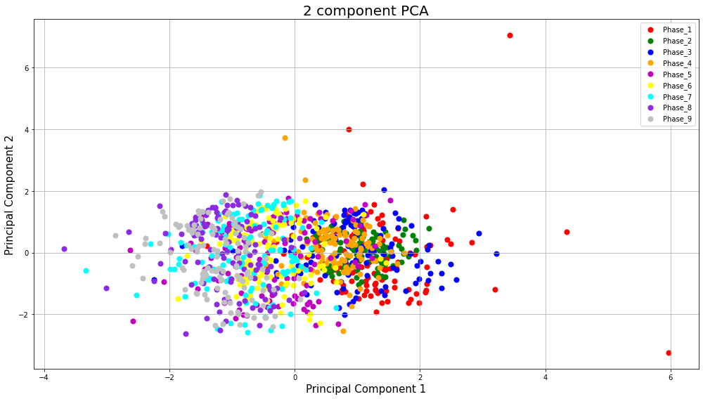
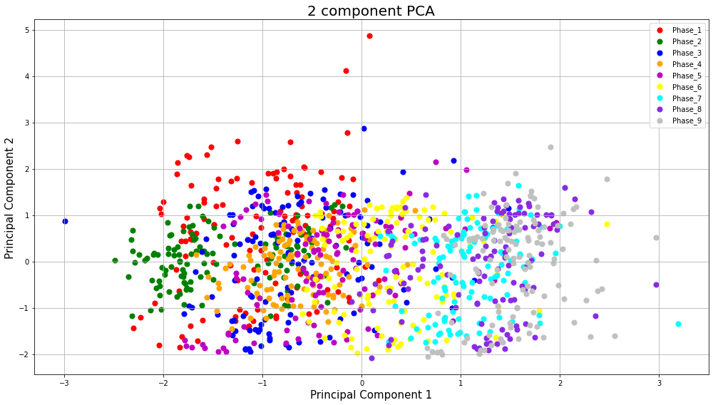

 | HIGHEST AF |  |  |  |  |  |  |  | LOWEST AF

TESTS
Subject | Pre-test | Post-test | Difference |  | SD | Mean
S1 | 0.124 | 0.326 | 0.202 | Pretest | 0.096199255141 | 0.24693707328
S2 | 0.180 | 0.148 | -0.032 | Postest | 0.17397371723 | 0.32112398217
S3 | 0.217 | 0.369 | 0.152
S4 | 0.136 | 0.112 | -0.024 | T-test |  |  | The difference in tests between the pretest (mean=0.25; SD=0.0962) and postest (mean=0.32; SD=0.1740) was significant (t(38)=2.6287; p<0.025).
S5 | 0.381 | 0.407 | 0.025 | H0: µ1 = µ2
S6 | 0.305 | 0.273 | -0.032 | t value | 2.6286661415
S7 | 0.267 | 1.000 | 0.733 | p value | 0.025060764669
S8 | 0.185 | 0.134 | -0.051
S9 | 0.221 | 0.274 | 0.053 | Welch's t-test |  |  | A Welch’s t-test was performed to determine if there was a statistically significant difference in test scores after the mindfullness sessions among a group of students that took a pretest evaluation vs. a postest evaluation. The sample size for both groups was 38 students. A Welch’s t-test revealed that there was a statistically significant difference in mean exam scores (t = -2.30, p = 0.025) between the two groups.
S10 | 0.183 | 0.201 | 0.018 | Prueba t para dos muestras suponiendo varianzas desiguales
S11 | 0.310 | 0.223 | -0.087
S12 | 0.148 | 0.161 | 0.014 |  | Pretest | Postest
S13 | 0.349 | 0.120 | -0.229 | Media | 0.24693707328 | 0.32112398217
S14 | 0.133 | 0.463 | 0.330 | Varianza | 0.0092542966897 | 0.030266854287
S15 | 0.161 | 0.172 | 0.010 | Observaciones | 38 | 38
S16 | 0.199 | 0.359 | 0.160 | Diferencia hipotética de las medias | 0
S17 | 0.271 | 0.200 | -0.071 | Grados de libertad | 58
S18 | 0.241 | 0.671 | 0.430 | Estadístico t | -2.3004048904
S19 | 0.368 | 0.515 | 0.147 | P(T<=t) una cola | 0.012520501183
S20 | 0.169 | 0.492 | 0.323 | Valor crítico de t (una cola) | 1.6715527625
S21 | 0.255 | 0.297 | 0.041 | P(T<=t) dos colas | 0.025041002365
S22 | 0.367 | 0.164 | -0.202 | Valor crítico de t (dos colas) | 2.0017174841
S23 | 0.388 | 0.327 | -0.061
S24 | 0.336 | 0.169 | -0.167 | Z-test
S25 | 0.165 | 0.410 | 0.246 | Prueba z para medias de dos muestras
S26 | 0.585 | 0.324 | -0.261
S27 | 0.301 | 0.273 | -0.028 |  | Pretest | Postest
S28 | 0.259 | 0.343 | 0.083 | Media | 0.24693707328 | 0.32112398217
S29 | 0.335 | 0.384 | 0.049 | Varianza (conocida) | 0.0092543 | 0.03026685
S30 | 0.200 | 0.526 | 0.326 | Observaciones | 38 | 38
S31 | 0.168 | 0.456 | 0.288 | Diferencia hipotética de las medias | 0
S32 | 0.221 | 0.274 | 0.053 | z | -2.3004049188
S33 | 0.210 | 0.481 | 0.271 | P(Z<=z) una cola | 0.010712645212
S34 | 0.299 | 0.220 | -0.079 | Valor crítico de z (una cola) | 1.644853627
S35 | 0.161 | 0.254 | 0.093 | Valor crítico de z (dos colas) | 0.021425290423
S36 | 0.269 | 0.284 | 0.015 | Valor crítico de z (dos colas) | 1.9599639845
S37 | 0.145 | 0.169 | 0.024
S38 | 0.173 | 0.231 | 0.058

TOLUCA
PRE/POST TEST: TOLUCA
 | PRETEST | POSTEST
 | 0.12377405088 | 0.32599902386
 | 0.18015025089 | 0.14825013718
 | 0.21710437628 | 0.36911688002
 | 0.13570242584 | 0.11168707365
 | 0.38126458534 | 0.40663106783
 | 0.30528506213 | 0.27297783143
 | 0.26678470492 | 1
 | 0.18518986099 | 0.13437198906
 | 0.22071221298 | 0.27370157098
 | 0.1833724934 | 0.20101640124
 | 0.30977717178 | 0.222973216
 | 0.14788673831 | 0.16144316264
Subject | RSI | AF
CASO_1 PRETEST | 0.124 | 0.265
CASO_1 POSTEST | 0.326 | 0.125 | LOWEST AF
CASO_2 PRETEST | 0.180 | 0.251
CASO_2 POSTEST | 0.148 | 0.296
CASO_3 PRETEST | 0.217 | 0.181
CASO_3 POSTEST | 0.369 | 0.226
CASO_4 PRETEST | 0.136 | 0.242
CASO_4 POSTEST | 0.112 | 0.161
CASO_5 PRETEST | 0.381 | 0.259
CASO_5 POSTEST | 0.407 | 0.243 | LOWEST RSI
CASO_6 PRETEST | 0.305 | 0.239
CASO_6 POSTEST | 0.273 | 0.219
RESULTS
CASO_7 PRETEST | 0.267 | 0.241
CASO_7 POSTEST | 1.000 | 0.614 | HIGHEST RSI | TRUE | 7
CASO_8 PRETEST | 0.185 | 0.169 |  | FALSE | 5
CASO_8 POSTEST | 0.134 | 0.238
CASO_9 PRETEST | 0.221 | 0.224
CASO_9 POSTEST | 0.274 | 0.238
CASO_10 PRETEST | 0.183 | 0.307
CASO_10 POSTEST | 0.201 | 0.216
CASO_11 PRETEST | 0.310 | 0.230
CASO_11 POSTEST | 0.223 | 0.296
CASO_12 PRETEST | 0.148 | 0.167
CASO_12 POSTEST | 0.161 | 0.214

MONTERREY
PRE/POST TEST: MONTERREY
 | PRETEST | POSTEST
 | 0.3485880551 | 0.11951872429
 | 0.13339407681 | 0.46310733979
 | 0.16148980617 | 0.17186680368
 | 0.19861230517 | 0.35857933399
 | 0.27121634099 | 0.19986914584
 | 0.24082079644 | 0.67115438024
 | 0.36771643114 | 0.51461181954
 | 0.168779421 | 0.49150580053
 | 0.25515448623 | 0.29653919659
 | 0.366575958 | 0.16410382469
 | 0.3877538523 | 0.32690935002
 | 0.33621038354 | 0.16897269929
 | 0.16466962608 | 0.41017623809
 | 0.58526095475 | 0.3241326575
 | 0.30056318435 | 0.27252980965
 | 0.2593018517 | 0.34280054515
 | 0.33486270695 | 0.38400397922
 | 0.19988047605 | 0.52590682787
Subject | RSI | AF
CASO_13 PRETEST | 0.349 | 0.223
CASO_13 POSTEST | 0.120 | 0.269
CASO_14 PRETEST | 0.133 | 0.225
CASO_14 POSTEST | 0.463 | 0.287
CASO_15 PRETEST | 0.161 | 0.252
CASO_15 POSTEST | 0.172 | 0.252
CASO_16 PRETEST | 0.199 | 0.275
CASO_16 POSTEST | 0.359 | 0.240
CASO_17 PRETEST | 0.271 | 0.223
CASO_17 POSTEST | 0.200 | 0.160
CASO_18 PRETEST | 0.241 | 0.245
CASO_18 POSTEST | 0.671 | 1.000 | HIGHEST AF
CASO_19 PRETEST | 0.368 | 0.182
CASO_19 POSTEST | 0.515 | 0.266
RESULTS
CASO_20 PRETEST | 0.169 | 0.277
CASO_20 POSTEST | 0.492 | 0.248 |  | TRUE | 11
CASO_21 PRETEST | 0.255 | 0.492 |  | FALSE | 7
CASO_21 POSTEST | 0.297 | 0.198
CASO_22 PRETEST | 0.367 | 0.310
CASO_22 POSTEST | 0.164 | 0.158
CASO_23 PRETEST | 0.388 | 0.190
CASO_23 POSTEST | 0.327 | 0.264
CASO_24 PRETEST | 0.336 | 0.148
CASO_24 POSTEST | 0.169 | 0.245
CASO_25 PRETEST | 0.165 | 0.245
CASO_25 POSTEST | 0.410 | 0.217
CASO_26 PRETEST | 0.585 | 0.596
CASO_26 POSTEST | 0.324 | 0.154
CASO_27 PRETEST | 0.301 | 0.163
CASO_27 POSTEST | 0.273 | 0.175
CASO_28 PRETEST | 0.259 | 0.235
CASO_28 POSTEST | 0.343 | 0.242
CASO_29 PRETEST | 0.335 | 0.233
CASO_29 POSTEST | 0.384 | 0.211
CASO_30 PRETEST | 0.200 | 0.193
CASO_30 POSTEST | 0.526 | 0.235

CCM
PRE/POST TEST: CCM
 | PRETEST | POSTEST
 | 0.16806425822 | 0.45577941082
 | 0.22096800467 | 0.27380973941
 | 0.2102519177 | 0.48097590189
 | 0.29926649895 | 0.22030001706
 | 0.16091456169 | 0.25376189769
 | 0.26874045148 | 0.28402998623
 | 0.14457057316 | 0.1690520803
 | 0.17297787229 | 0.2305454592
Subject | RSI | AF
CASO_31 PRETEST | 0.168 | 0.229
CASO_31 POSTEST | 0.456 | 0.216
CASO_32 PRETEST | 0.221 | 0.180
CASO_32 POSTEST | 0.274 | 0.249 |  | 0.48097590189
CASO_33 PRETEST | 0.210 | 0.172
CASO_33 POSTEST | 0.481 | 0.190 | HIGHEST AF
CASO_34 PRETEST | 0.299 | 0.177
CASO_34 POSTEST | 0.220 | 0.172
CASO_35 PRETEST | 0.161 | 0.192
CASO_35 POSTEST | 0.254 | 0.256
CASO_36 PRETEST | 0.269 | 0.282
RESULTS
CASO_36 POSTEST | 0.284 | 0.264
CASO_37 PRETEST | 0.145 | 0.177
CASO_37 POSTEST | 0.169 | 0.231 |  |  | TRUE | 7
CASO_38 PRETEST | 0.173 | 0.169 |  |  | FALSE | 1
CASO_38 POSTEST | 0.231 | 0.203

